2.Pivot VC
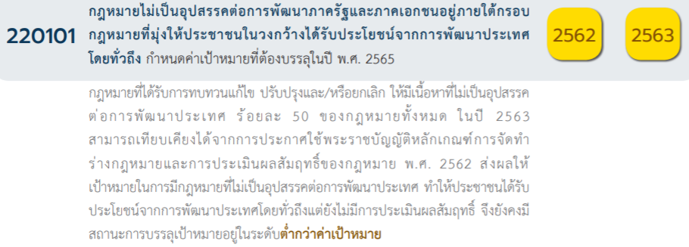
Count of ชื่อโครงการ / การดำเนินงาน | Column Labels
Row Labels | 2562 | 2563 | 2564 | 2565 | Grand Total | หมายเหตุ การประเมินความสอดคล้องของโครงการกับปัจจัยเป็นการดำเนินการเบื้องต้น สำหรับใช้เป็นข้อมูลประกอบการจัดทำโครงการสำคัญ
220101V00 |  | 4 |  |  | 4
220101F00 |  | 4 |  |  | 4
220101V01 | 2 | 4 | 7 | 4 | 17
220101F0101 | 1 |  | 1 | 2 | 4
220101F0102 |  | 1 |  |  | 1
220101F0103 | 1 | 3 | 6 | 2 | 12
220101V02 | 14 | 16 | 4 | 2 | 36
220101F0201 | 6 | 2 | 1 |  | 9
220101F0202 | 1 | 3 | 1 | 2 | 7
220101F0203 | 6 | 8 | 2 |  | 16
220101F0204 | 1 | 3 |  |  | 4
220101V03 | 1 | 6 | 7 | 1 | 15
220101F0301 | 1 | 3 | 5 | 1 | 10
220101F0302 |  | 1 | 2 |  | 3
220101F0303 |  | 2 |  |  | 2
220101V04 | 10 | 13 | 9 | 8 | 40
220101F0401 |  | 2 |  | 1 | 3
220101F0402 | 4 | 5 | 2 | 4 | 15
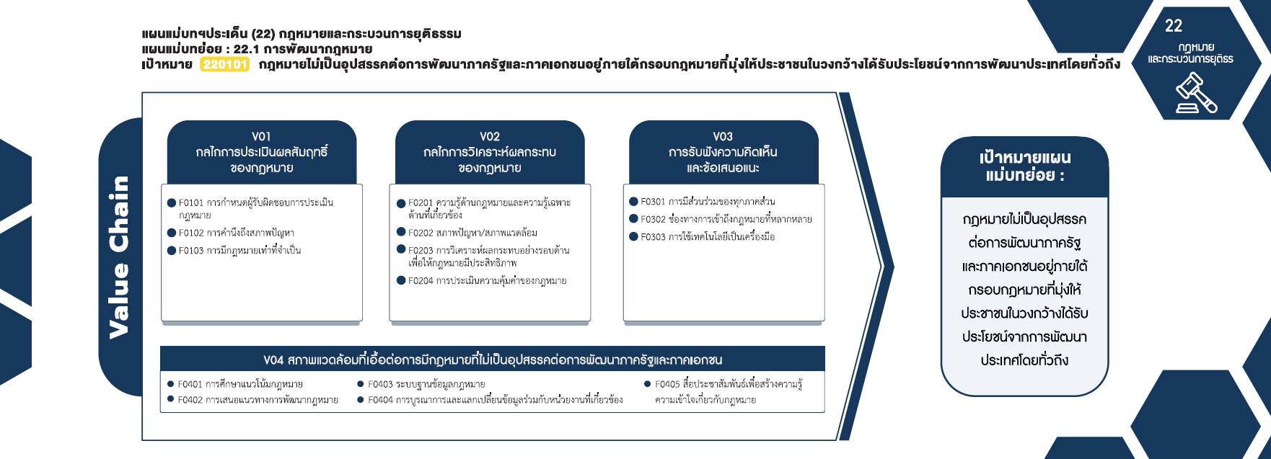
220101F0403 | 1 | 4 | 3 | 1 | 9
220101F0404 | 2 | 1 | 1 |  | 4
220101F0405 | 3 | 1 | 3 | 2 | 9
Grand Total | 27 | 43 | 27 | 15 | 112

(4 โครงการ)
(10 โครงการ)
(9 โครงการ)
(3 โครงการ)
(1 โครงการ)
(7 โครงการ)
(2 โครงการ)
(12 โครงการ)
(16 โครงการ)
รวม 15 โครงการ
รวม 17 โครงการ
(4 โครงการ)
รวม 36 โครงการ

(3 โครงการ)
(9 โครงการ)
(4 โครงการ)
(9 โครงการ)
(15 โครงการ)
รวม 40 โครงการ

กรณีโครงการที่หาที่ลงตอบปัจจัยไม่ได้จริง ๆ ให้ระบุจำนวนในช่องนี้
มีโครงการที่หาที่ลงตอบปัจจัยไม่ได้ จำนวน 4 โครงการ

